Ejemp 2
Ejemplo del llenado del formato para la entrega del informe cuatrimestral
Durante el año, se solicitan tres (3) informes cuatrimestrales

Paso 1:
Las actividades del plan de trabajo anual (oficial) deben aparecer en el formato de informe cuatrimestral
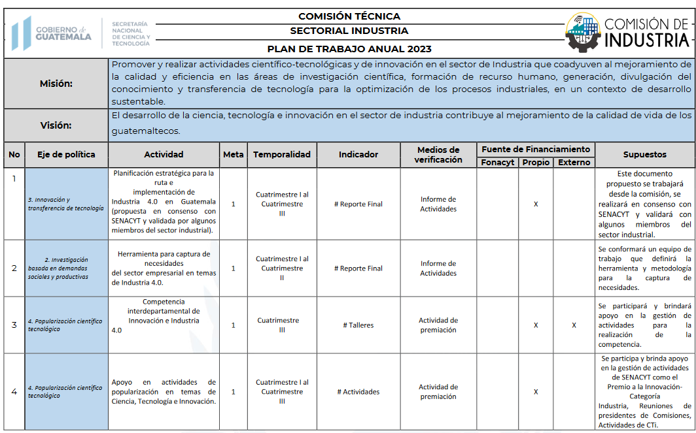

Paso 2
Colocar el avance de la actividad, según el cuatrimestre correspondiente (el avance por cuatrimestre se presenta individualmente, es decir no es acumulativo por cuatrimestre)

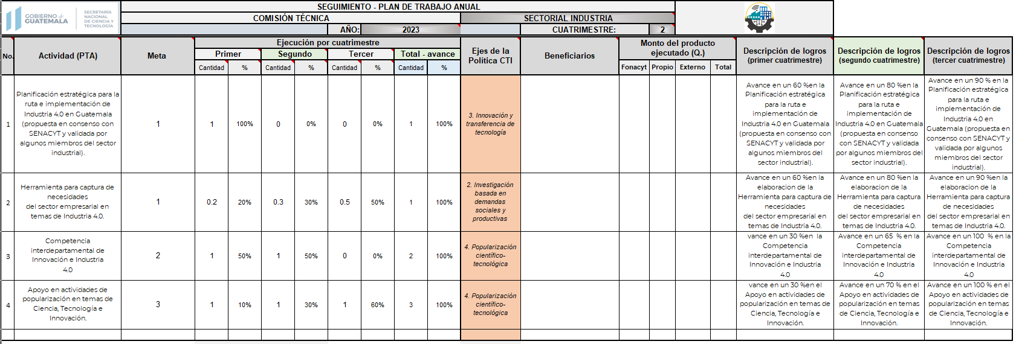

a) En la actividad 1 se programó como meta 1 actividad, la cual fue realizada durante el primer cuatrimestre; por lo que se coloca "1" en cantidad y "100% en el cuadro de porcentaje. En el resto de cuadro de la primera actividad se dejan en blanco o se coloca cero "0"

b) En la actividad 2, se programó como meta 1 actividad o herramienta; Para este caso la interpretación es que durante el primer semestre se lograron gestiones de inicio y avance de esta herramienta, por lo que deciden asignar un porcentaje de 20% sobre el 100% (total);
Para el segundo cuatrimestre se logran avances sobre la actividad planificada y la comisión tecnica considera que abarcaron 30% (en el primer semestre fue de 20% más 30% del segundo cuatrimestre = 50% avance en dos cuatrimestres); durante el tercer cuatrimestre se logra
finalizar la actividad y consideran que abarcaron el 50% restante (20% primer cuatrimestre + 30% segundo cuatrimestre + 50% tercer cuatrimestre = 100% de la actividad)

c) En la tercera actividad se programaron 2 actividades, una se realiza en el primer cuatrimestre (50%) y otra se realiza en el segundo cuatrimestre (50%) para totalizar 2 actividades (100%)

d) En la cuarta actividad, se planificaron 3 actividades, durante el primer cuatrimestre la comisión técnica inicia las gestiones para apoyar en tres actividades sobre Cti, a esas gestiones consideran asignarles 10% de avance para el primer
cuatrimestre (acá debe considerarse o tener un criterio, debido a que son tres actividades y para que en los totales sumen las tres actividades, puede asignarse el número 1 para cada cuatrimestre cuatrimestre en la casilla "Cantidad".
Durante el segundo cuatrimestre la comisión realiza 1 actividad de apoyo a actividades Cti, por lo que asigna 30% de avance (10% de avance del primes cuatrimestre + 30% del segundo cuatrimestre = 40%)
Durante el tercer cuatrimestre realiza dos actividades más de apoyo, por lo que asigna 60% de avance, con lo que se complentan las tres actividades y 100% de avance

Es necesario el uso de los cuadros de descripción de avance para cada cuatrimestre donde puede brindarse detalles sobre la ejecución de cada activididad

